Sheet1
各タイプの三振数変遷
各タイプの四球数変遷
年度 | 強打者型 | 職人型 | 平均型 | １試合平均得点 | 防御率 | 平均型の特徴量 | 打率 | IsoP | 盗塁 | 犠打 | 三振 | 四球 | 強打者 | 打率 | IsoP | 盗塁 | 犠打 | 三振 | 四球 | 職人型 | 打率 | IsoP | 盗塁 | 犠打 | 三振 | 四球 | 投手防御率平均 | セ・リーグ | パ・リーグ | 全体
2009 | 37.5 | 18.1 | 44.4 | 4.13 | 3.79 | 2009 | 0.25 | 0.1 | 3.23 | 6.78 | 41.95 | 16.61 | 2009 | 0.28 | 0.2 | 3.72 | 2 | 88.13 | 44.39 | 2009 | 0.27 | 0.1 | 20.19 | 19.77 | 75.85 | 39.12 | 2009 | 3.55 | 4.03 | 3.79
10 | 43.4 | 13.1 | 43.4 | 4.34 | 4.045 | 2010 | 0.25 | 0.1 | 3.37 | 8.46 | 42.67 | 16.9 | 2010 | 0.29 | 0.19 | 3.44 | 1.81 | 86.03 | 42.3 | 2010 | 0.31 | 0.1 | 24.79 | 24.53 | 75.53 | 45.63 | 2010 | 4.13 | 3.96 | 4.045
11 | 35.8 | 10.2 | 54 | 3.28 | 3.01 | 2011 | 0.24 | 0.07 | 2.97 | 9.84 | 44.69 | 16.57 | 2011 | 0.27 | 0.15 | 4.47 | 2.18 | 86.35 | 40.31 | 2011 | 0.27 | 0.06 | 26.14 | 30.64 | 80.71 | 35.21 | 2011 | 3.06 | 2.96 | 3.01
12 | 35.4 | 18.8 | 45.8 | 3.26 | 2.95 | 2012 | 0.24 | 0.07 | 2.74 | 7.62 | 37.94 | 15.05 | 2012 | 0.27 | 0.14 | 4.35 | 2.61 | 76.35 | 43.9 | 2012 | 0.26 | 0.07 | 16.37 | 21.85 | 68.04 | 31.7 | 2012 | 2.87 | 3.03 | 2.95
13 | 31.1 | 14.6 | 54.3 | 3.99 | 3.65 | 2013 | 0.25 | 0.09 | 2.93 | 7.68 | 41.48 | 19.91 | 2013 | 0.29 | 0.19 | 4.21 | 1.49 | 81.06 | 49.38 | 2013 | 0.27 | 0.09 | 20.41 | 20.23 | 81.05 | 44.41 | 2013 | 3.72 | 3.58 | 3.65
14 | 35.5 | 14.2 | 50.4 | 4.12 | 3.75 | 2014 | 0.25 | 0.1 | 3.37 | 9.56 | 47.35 | 19.69 | 2014 | 0.29 | 0.18 | 3.46 | 1.48 | 81.26 | 46.78 | 2014 | 0.28 | 0.11 | 24.75 | 20.3 | 89.7 | 50.4 | 2014 | 3.89 | 3.61 | 3.75
15 | 23.5 | 19 | 57.5 | 3.76 | 3.425 | 2015 | 0.25 | 0.1 | 3.01 | 4.09 | 41.65 | 18.22 | 2015 | 0.28 | 0.18 | 6.83 | 1.69 | 102.36 | 59.33 | 2015 | 0.25 | 0.08 | 12.07 | 17.86 | 65.34 | 32.79 | 2015 | 3.25 | 3.6 | 3.425
16 | 23.6 | 16.4 | 60 | 4 | 3.67 | 2016 | 0.25 | 0.1 | 3.32 | 7.39 | 47.7 | 20.51 | 2016 | 0.28 | 0.2 | 2.67 | 0.88 | 97.12 | 47.03 | 2016 | 0.29 | 0.12 | 22.04 | 10.83 | 85.26 | 64.35 | 2016 | 3.69 | 3.65 | 3.67
17 | 43.4 | 18.9 | 37.8 | 3.99 | 3.67 | 2017 | 0.24 | 0.1 | 2.23 | 4.98 | 47.85 | 17.76 | 2017 | 0.28 | 0.19 | 6.3 | 1.26 | 91.61 | 52.31 | 2017 | 0.25 | 0.09 | 9.63 | 20.67 | 67.56 | 28.56 | 2017 | 3.68 | 3.66 | 3.67
18 | 20.6 | 33.3 | 46.1 | 4.34 | 4.005 | 2018 | 0.27 | 0.16 | 2.51 | 1.34 | 64.63 | 28.4 | 2018 | 0.3 | 0.19 | 13.59 | 2.52 | 99.97 | 71.72 | 2018 | 0.23 | 0.08 | 6.66 | 11.83 | 55.7 | 24.89 | 2018 | 4.1 | 3.91 | 4.005
19 | 18.7 | 46 | 35.3 | 4.26 | 3.905 | 2019 | 0.28 | 0.15 | 3.9 | 2.33 | 68.37 | 34.84 | 2019 | 0.28 | 0.23 | 6.27 | 1.5 | 118.73 | 72.42 | 2019 | 0.24 | 0.1 | 7.2 | 8.41 | 57.2 | 23.19 | 2019 | 3.9 | 3.91 | 3.905
20 | 21.1 | 26.8 | 52.1 | 4.11 | 3.85 | 2020 | 0.25 | 0.13 | 2.28 | 1.89 | 46.31 | 20.26 | 2020 | 0.28 | 0.21 | 5.6 | 0.43 | 90.77 | 57.43 | 2020 | 0.24 | 0.1 | 9.55 | 10.74 | 58.18 | 29.05 | 2020 | 3.83 | 3.87 | 3.85
投手防御率
21 | 26 | 24.4 | 49.6 | 3.75 | 3.545 | 2021 | 0.24 | 0.11 | 2.18 | 3.31 | 52.48 | 21.14 | 2021 | 0.28 | 0.21 | 2.79 | 0.38 | 94.88 | 57.35 | 2021 | 0.26 | 0.1 | 11.69 | 10.31 | 77.09 | 37.06 | 2021 | 3.61 | 3.48 | 3.545
22 | 31 | 18.3 | 50.7 | 3.56 | 3.26 | 2022 | 0.24 | 0.1 | 2.39 | 4.9 | 48.32 | 17.72 | 2022 | 0.27 | 0.18 | 4.27 | 1.36 | 91.75 | 47.11 | 2022 | 0.28 | 0.09 | 14.69 | 12.69 | 67.73 | 29.12 | 2022 | 3.36 | 3.16 | 3.26
23 | 27.9 | 33.3 | 38.8 | 3.48 | 3.17 | 2023 | 0.23 | 0.1 | 1.58 | 4.02 | 45.63 | 17.95 | 2023 | 0.27 | 0.18 | 2.95 | 0.83 | 93.54 | 46.76 | 2023 | 0.26 | 0.08 | 7.88 | 11.14 | 62.71 | 26.9 | 2023 | 3.19 | 3.15 | 3.17
24 | 19.9 | 24.7 | 55.5 | 3.28 | 2.925 | 2024 | 0.24 | 0.09 | 1.73 | 4.7 | 43.26 | 16.72 | 2024 | 0.27 | 0.18 | 2.66 | 0.69 | 95.24 | 48.52 | 2024 | 0.26 | 0.07 | 10.67 | 12.56 | 75.53 | 32.44 | 2024 | 2.81 | 3.04 | 2.925
 | 29.65 | 21.88125 | 48.48125 | 3.853125 | 3.53875 |  | 0.248125 | 0.104375 | 2.73375 | 5.555625 | 47.6425 | 19.890625 |  | 0.28 | 0.1875 | 4.84875 | 1.444375 | 92.196875 | 51.69 |  | 0.26375 | 0.09 | 15.295625 | 16.5225 | 71.44875 | 35.92625 |  | 3.54 | 3.5375 | 3.53875
2018~2024までのIsoP変遷
2018~2024までの打率変遷
規定打席1/3以上の打者に絞った。
打者タイプの構成比と1試合平均得点の推移（2009〜2024年）
強打者の打率とIsoP変遷
職人型の盗塁・犠打の変遷
投手防御率
犠打
盗塁数

2018~2024までの三振数変遷
割合の変化が良く変化してるのは2017～2019

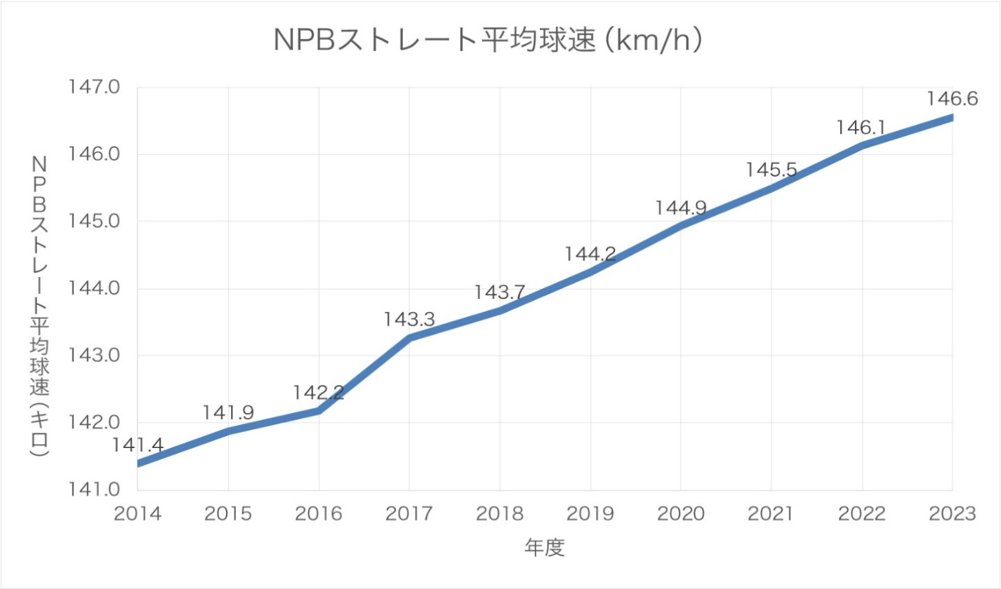
 |  |  |  |  |  |  | 2020から今にかけて平均型の割合が多くなり、他が減少傾向。それに伴い、１試合平均得点も減少傾向にある。
 |  |  |  |  |  |  | 2017~2020辺りは平均得点は高かったが、それ以降からがくんと減少
 |  |  |  |  |  |  | 2017から投手のストレートインフレ
2018~2024までの四球数変遷

